cinematica
CINEMATICA ROBOT ANTROPOMORFO
 | waist |  | shoulder |  | elbow |  | wrist |  | pos2 |  | pos3 |  | pos4 |  | riposo |  | pos1 |  | pos3 |  | pos4 |  | pos5
0.0 | 0.0 | 0.0 | 5.0 | -3.7 | 20.6 | 7.8 | 24.2 |  |  |  |  |  |  |  |  | 0.0 | 0.0 | 0.0 | 0.0 | 0.0 | 0.0 | 0.0 | 0.0
0.0 | 5.0 | -3.7 | 20.6 | 7.8 | 24.2 | 12.0 | 20.0 |  |  |  |  |  |  |  |  | 0.0 | 5.0 | 0.0 | 5.0 | 0.0 | 5.0 | 0.0 | 5.0
 |  |  |  |  |  |  |  |  |  |  |  |  |  |  |  | 14.0 | 12.8 | 13.0 | 14.3 | 5.9 | 19.9 | 8.8 | 18.4
 |  |  |  |  |  |  |  |  |  |  |  |  |  |  |  | 25.0 | 8.0 | 24.8 | 12.0 | 15.0 | 12.0 | 14.8 | 8.0
 |  |  |  |  |  |  |  | 5 | 0 |  |  |  |  |  |  | 25.0 | 2.0 | 24.8 | 6.0 | 15.0 | 6.0 | 14.8 | 2.0
DEFAULT
BASE | 5 | cm | xp | 12 | cm | b | -85.5 | ° | G | X | Y
L1 | 16 | cm | yp | 20 | cm | a | 103.3 | ° | B | 0.0 | 0.0
L2 | 12 | cm | yp cin | 15 | cm | g | -62.8 | ° | 0 | 0.0 | 5.0
L3 | 6 | cm | y | -45 | ° |  |  |  | 1 | -3.7 | 20.6
 |  |  |  |  |  | x' | 7.8 | cm | 2 | 7.8 | 24.2
 |  |  |  |  |  | y' | 19.2 | cm | P | 12.0 | 20.0

POSITION 1
BASE | 5 | cm | xp | 25 | cm | b | -52.5 | ° | G | X | Y
L1 | 16 | cm | yp | 2 | cm | a | 29.0 | ° | B | 0.0 | 0.0
L2 | 12 | cm | yp cin | -3 | cm | g | -66.6 | ° | 0 | 0.0 | 5.0
L3 | 6 | cm | y | -90 | ° |  |  |  | 1 | 14.0 | 12.8
 |  |  |  |  |  | x' | 25.0 | cm | 2 | 25.0 | 8.0
 |  |  |  |  |  | y' | 3.0 | cm | P | 25.0 | 2.0

POSITION 2
BASE | 5 | cm | xp | 24.8 | cm | b | -46.6 | ° | G | X | Y
L1 | 16 | cm | yp | 6 | cm | a | 35.5 | ° | B | 0.0 | 0.0
L2 | 12 | cm | yp cin | 1 | cm | g | -79.0 | ° | 0 | 0.0 | 5.0
L3 | 6 | cm | y | -90 | ° |  |  |  | 1 | 13.0 | 14.3
 |  |  |  |  |  | x' | 24.8 | cm | 2 | 24.8 | 12.0
 |  |  |  |  |  | y' | 7.0 | cm | P | 24.8 | 6.0

POSITION 3
BASE | 5 | cm | xp | 15 | cm | b | -109.2 | ° | G | X | Y
L1 | 16 | cm | yp | 6 | cm | a | 68.2 | ° | B | 0.0 | 0.0
L2 | 12 | cm | yp cin | 1 | cm | g | -49.1 | ° | 0 | 0.0 | 5.0
L3 | 6 | cm | y | -90 | ° |  |  |  | 1 | 5.9 | 19.9
 |  |  |  |  |  | x' | 15.0 | cm | 2 | 15.0 | 12.0
 |  |  |  |  |  | y' | 7.0 | cm | P | 15.0 | 6.0

POSITION 4
BASE | 5 | cm | xp | 14.8 | cm | b | -116.6 | ° | G | X | Y
L1 | 16 | cm | yp | 2 | cm | a | 56.7 | ° | B | 0.0 | 0.0
L2 | 12 | cm | yp cin | -3 | cm | g | -30.1 | ° | 0 | 0.0 | 5.0
L3 | 6 | cm | y | -90 | ° |  |  |  | 1 | 8.8 | 18.4
 |  |  |  |  |  | x' | 14.8 | cm | 2 | 14.8 | 8.0
 |  |  |  |  |  | y' | 3.0 | cm | P | 14.8 | 2.0

dimensioni
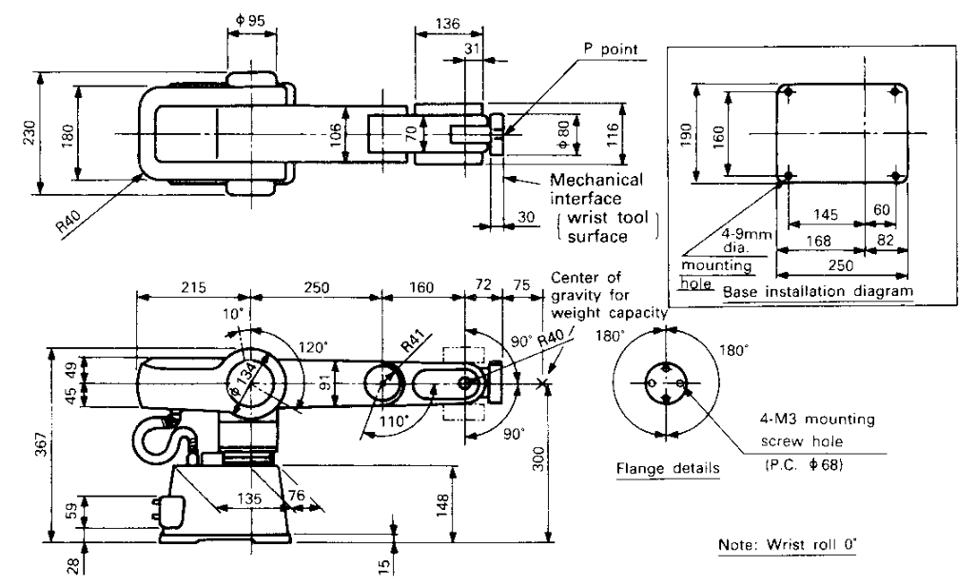

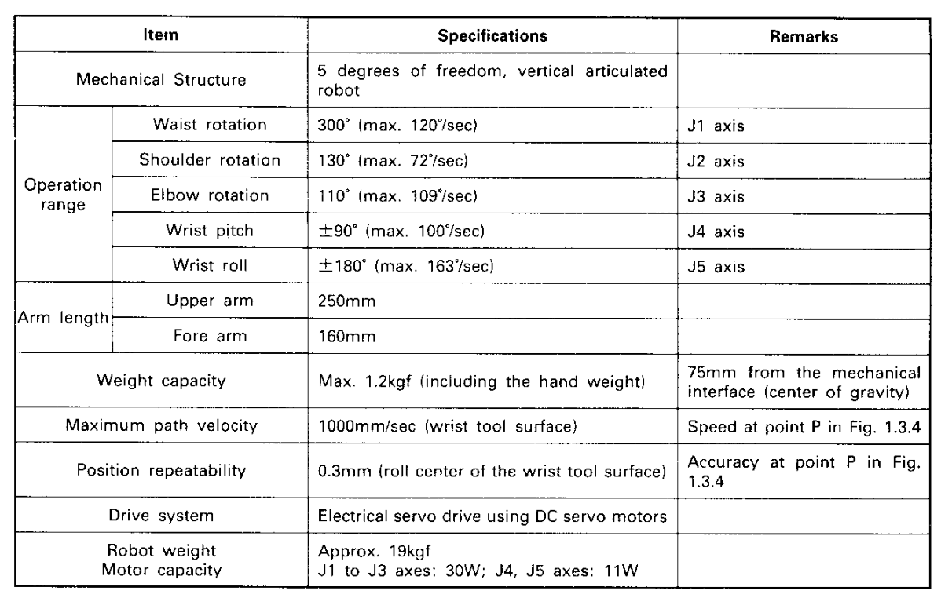

definizioni
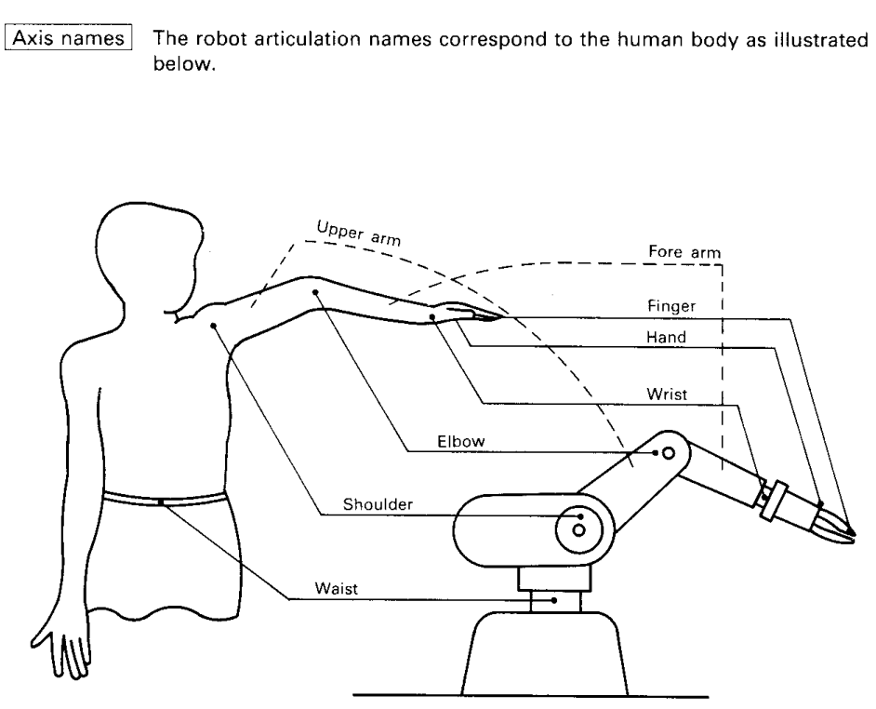

Joints
waist/base (vita)
shoulder (spalla)
elbow (gomito)
wrist (polso)
flange (flangia)
end effector

MJ
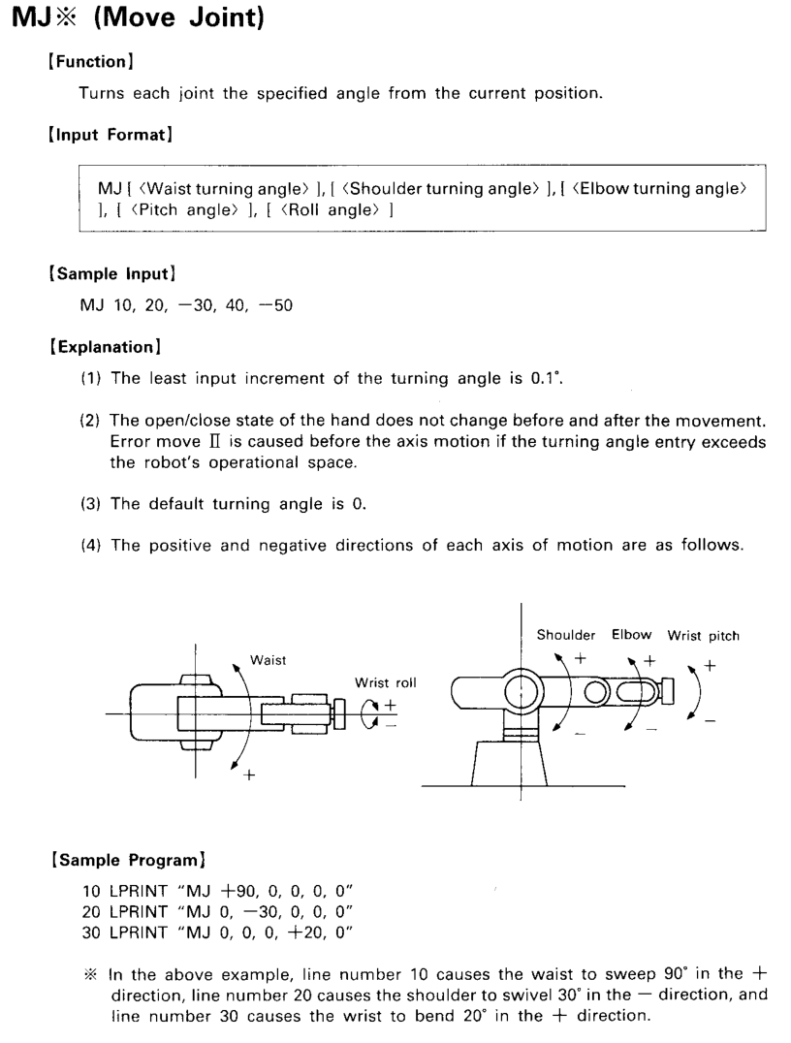
MOVE JOINT
MJ B, S, E, P, R
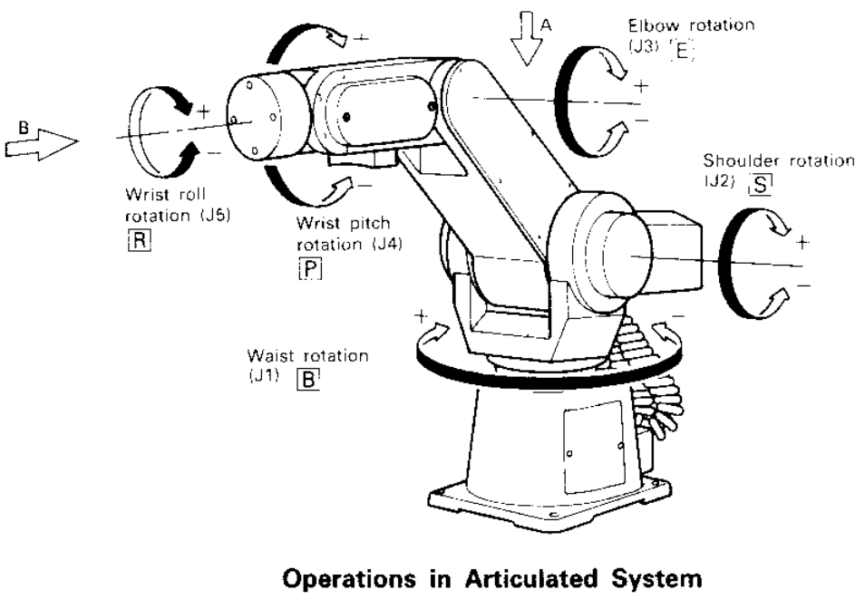

MP
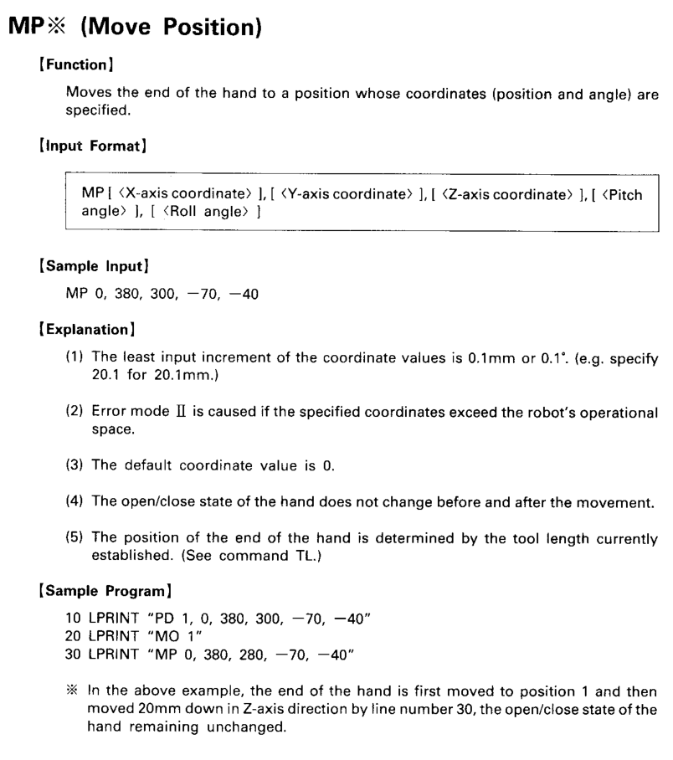
MOVE POSITION
MP x, y, z, P, R
